Diálogo Vegetação
Cena 1 - Jogador chega ao cenário do acampamento pela primeira vez - Diálogo com mentores e realização do minijogo 1
 | Mentor | Turista | Mentor | Turista | Mentor | Tela do jogo | Turista | Mentor
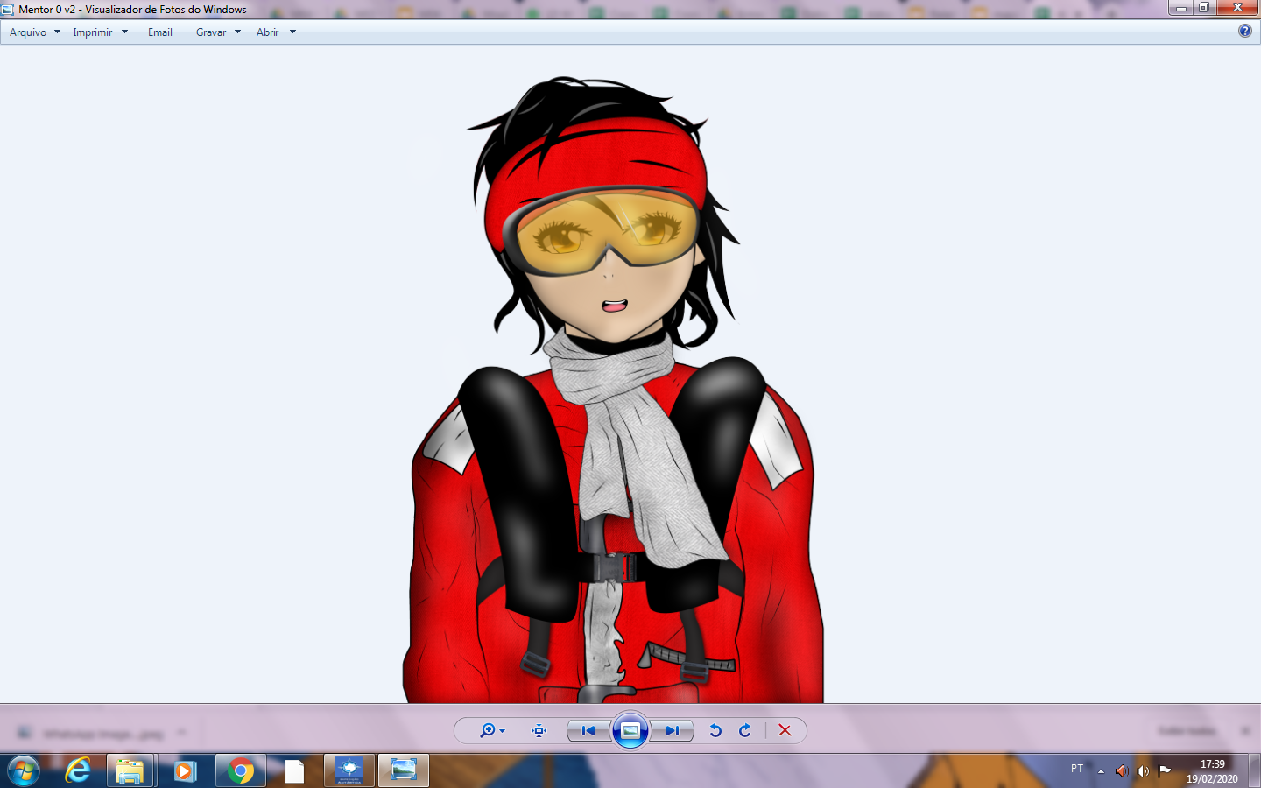 Mentor 0 - Naturalista Bia - apenas diálogo | Ei! Estou vendo você ai, caminhando devagar e olhando para o chão...está interessada em conhecer a vegetação Antártica? Lá vai uma dica: Nem tudo que é verde é planta! Hehehe. | Ah! Estou mesmo querendo conhecer as plantas do continente gelado! Pode me dar mais dicas? | Poxa! Que legal! Sabe que as plantas não são chamativas para a maioria dos visitantes da Antártica? Talvez você possa se interessar também em ajudar a pesquisa que estamos fazendo aqui. | Eu vou adorar, mas antes você poderia me falar um pouco mais sobre as plantas que existem aqui? | Entre os grupos de plantas existentes, aqui na Antártica você pode encontrar dois deles: briófitas e angiospermas. Mas fique de olho também nas algas, líquens e cianobactérias, que apesar de não serem plantas, compartilham várias características delas e são encontrados aos montes aqui. Que tal olhar este esquema para saber mais sobre os grupos de plantas? | (abri a tela olhar esquema) (Depois de fechar, o diálogo continua). (isso não faz parte do diálogo) Esquema Consta neste link: https://docs.google.com/document/d/1U_QxRCvDLO7vckyjAREgwfQIAzHW-PdTVW_qRYD5K0E/edit | Muito obrigada, agora vou procurar saber como posso ajudar na pesquisa aqui! | Vai ser fácil, procure os naturalistas no acampamento!

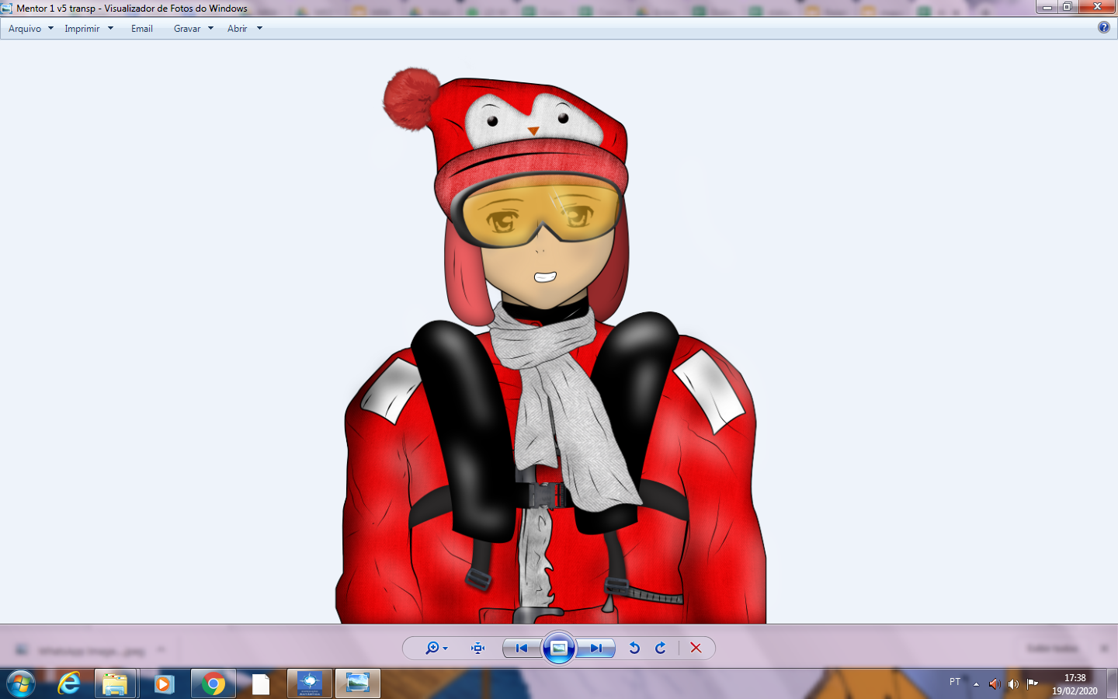
 | Mentor | Turista | Mentor | Turista | Mentor | Turista | Mentor | Turista | Mentor | Turista | VITÓRIA NO MINIJOGO:
 | Imagino que você já escutou bastante sobre vegetação antártica por aí no acampamento... Esses cientistas adoram falar de suas pesquisas! Hahaha, e eu também! | Ah sim! Mas eu estou muito interessada em saber como posso ajudar na pesquisa sobre a vegetação. | Primeiro você precisa compreender um pouco sobre os desafios que as plantas enfrentam aqui. Já parou para pensar como um organismo fotossintetizante, como as plantas, lida com 24 horas de escuridão no período do inverno? | Nossa, sabe que não tinha pensado nisso! | Sim, é muito interessante investigar a vida das plantas aqui. As características fisiológicas e anatômicas da vegetação encontrada na Antártica são ajustadas às condições extremas desse continente. | Parece ser muito complexa a vida para elas! Mas agora eu posso te ajudar? | Ai, ai, ai, ai, ai… Acabo de ver que minhas cartas na tabela de organização de vegetação ficou toda bagunçada. E eu preciso fazer a coleta e análise de várias amostras. Será que você poderia me ajudar a arrumar a combinação de cartas por cores na tabela, por favor? | Claro que eu posso! Vamos? | Vamos! Muito obrigado! | Jogar | Recompensa: sacos de papel (tipo saco de pão ou saco de pipoca) potinhos de plástico, caderno de campo e experiência)
Mentor 1 - Naturalista Arthur - Minijogo 1 - Amostras da Vegetação (Mecânica: Combinação de cartas) |  |  |  |  |  |  |  | Agora eu não consigo, me desculpa. | Sem problemas. Obrigado por me ouvir. | JOGADOR NÃO FAZ O MINIJOGO | NÃO COMPLETOU O MINIJOGO
Cena 2: Diálogo com mentores e realização do minijogo 2
 | Mentor | Turista | Mentor | Turista | Mentor | Turista | Mentor | Turista | VITÓRIA NO MINIJOGO
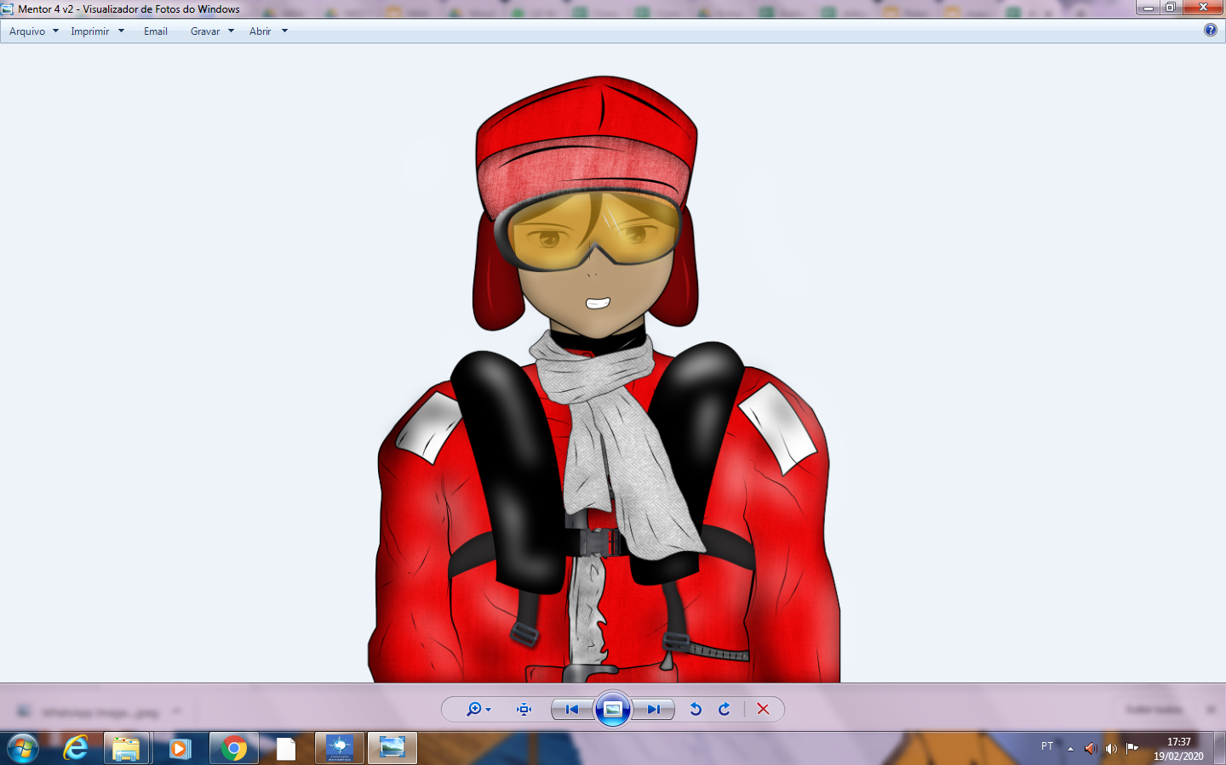 | Olá! você já conseguiu algum material de coleta para nos ajudar na amostragem da vegetação? | Ah, estou tentando entender um pouco mais sobre a vegetação aqui para poder ajudar melhor. | Isso é ótimo. Você sabia que existem algumas plantas que vivem aqui, mas não são daqui! São chamadas de plantas exóticas, ou invasoras. Seu estabelecimento na Antártica pode estar relacionado ao aquecimento do clima e à intervenção humana no continente. | Vou pesquisar sobre isso, mas agora já estou ansiosa para começar a ajudar! | Você pode me ajudar a organizar essas informações sobre as diferentes amostras vegetais que já coletei e estão todas bagunçadas? | Sim! Vou tentar! | Muito obrigado! Já é de grande ajuda! | Jogar | Recompensa: faca, espátula, quadrante e experiência.
Mentor 4 - Naturalista Ivan - Minijogo 2 - Os tipos de vegetação (Mecânica: carta) |  |  |  |  |  | Eu acho que não consigo ajudar… preciso estudar mais isso. | Tudo bem! | JOGADOR NÃO FAZ O MINIJOGO | NÃO COMPLETOU O MINIJOGO:

Cena 3 - Diálogos com mentores e realização da missão
 | Mentor | Turista | Mentor | Turista | Mentor | Turista
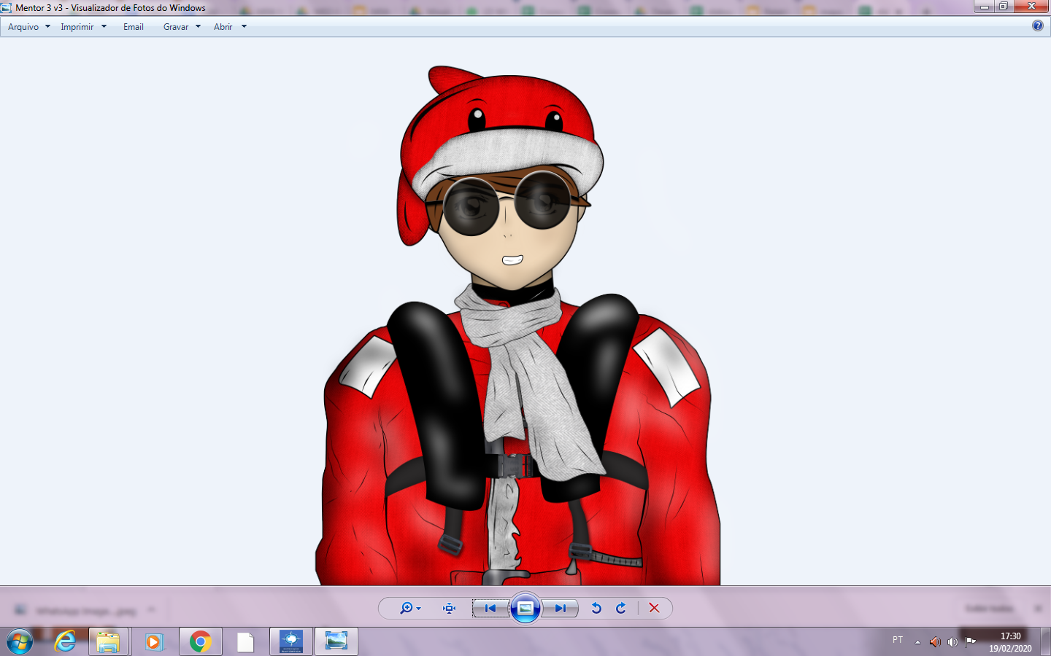 | Olá, lá vai mais uma dica. Sabia que o trabalho de amostragem não termina aqui no campo? Depois das amostras serem coletadas, o saco onde elas são armazenadas devem ficar abertos para elas secarem. Algumas vezes são secadas no laboratório, com a ajuda ou não de aquecedores a gás ou do forno do fogão! Tudo para manter o material bem preservado até a sua correta identificação | Nossa, são muitos detalhes, né? | Sim, mas não são difíceis de serem realizados. Depois, quando os pesquisadores estão de volta ao Brasil, as amostras são levadas ao Herbário para que possam ser armazenadas e estudadas pelos próprios pesquisadores que as colheram e por outros pesquisadores no futuro. | Ai ai, já posso ir coletar!? | Está pronta? | Acho que sim
Mentor 3 - Naturalista Pedro - apenas diálogo
 | Mentor | Turista | Mentor | Turista | Mentor | Turista | Mentor | Turista | Mentor | Turista
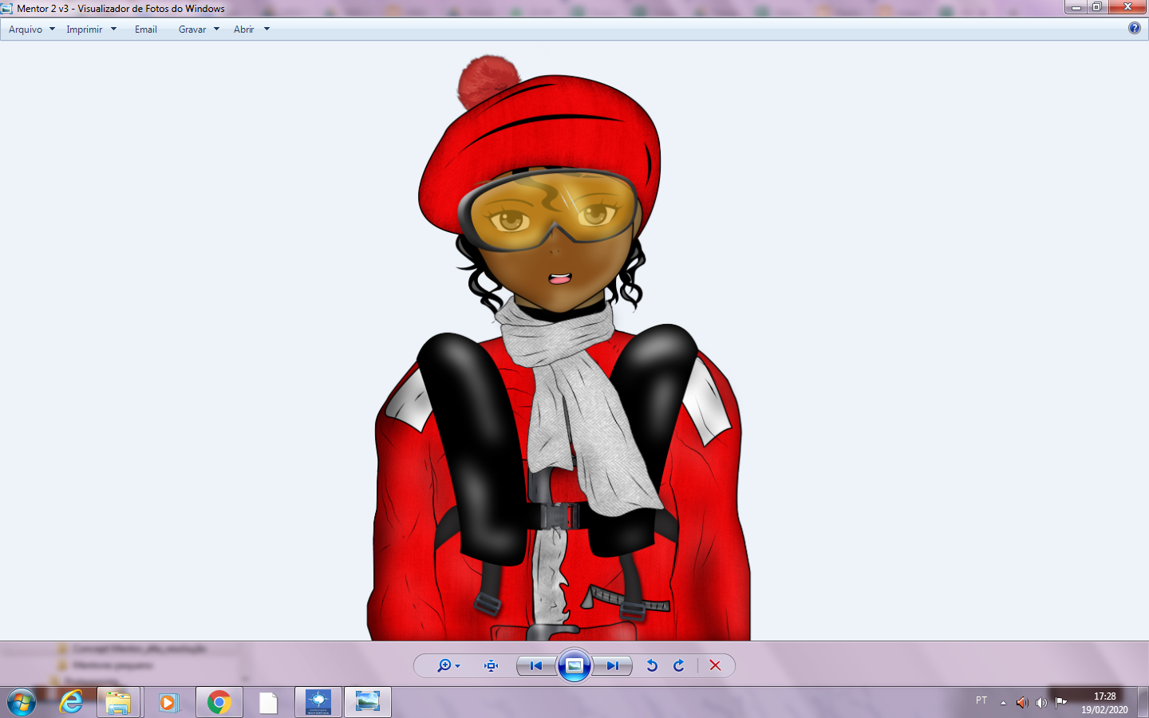 | Opa! Já está com todo material necessário para ajudar na coleta da vegetação? | Sim | Então vamos lá que o tempo está ótimo para coleta!! | O que eu tenho de fazer? | Você vai nos ajudar a coletar amostras da Vegetação. Com a ajuda da faca e da espátula, você irá extrair partes da vegetação. Mas, antes, você precisa colocar o quadrante na área da coleta. | Espero conseguir fazer isso. E depois? | Aí basta armazenar a amostra coletada em um pote de plático e no saquinho que deverá ficar aberto até secar e, então, enviar para ser analisada no Brasil. | Bem Parece fácil. Vou tentar! | Se você coletar 3 amostras já ajudou muito!! | É pra já! | (Realizar a missão) O Jogador equipado interage com as plantas no cenário
Mentor 2 - Naturalista Ceci - realização do desafio

